FATIGA
 |  |  |  |  |  |  |  |  |  |  | 0.97252326624 |  |  |  |  |  | 250.01539693
SPDM | AI MS-1 | Cedex-Shell | Cedex-COST | Illinois | Minnesota | USACE | ME-PDG | AUSTROADS |  | SPDM | AI MS-1 | Cedex-Shell | Cedex-COST | Illinois | Minnesota | USACE | ME-PDG | AUSTROADS
10000 | 10000 | 10000 | 10000 | 10000 | 10000 | 10000 | 10000 | 10000 | 1.00E+04 | 883 | 867 | 400 | 524 | 794 | 1051 | 439 | 776 | 640
100000 | 100000 | 100000 | 100000 | 100000 | 100000 | 100000 | 100000 | 100000 | 1.00E+05 | 557 | 431 | 252 | 280 | 368 | 513 | 277 | 433 | 404
1000000 | 1000000 | 1000000 | 1000000 | 1000000 | 1000000 | 1000000 | 1000000 | 1000000 | 1.00E+06 | 351 | 214 | 159 | 149 | 171 | 250 | 175 | 242 | 255
10000000 | 10000000 | 10000000 | 10000000 | 10000000 | 10000000 | 10000000 | 10000000 | 10000000 | 1.00E+07 | 222 | 106 | 100 | 80 | 79 | 122 | 110 | 135 | 161
100000000 | 100000000 | 100000000 | 100000000 | 100000000 | 100000000 | 100000000 | 100000000 | 100000000 | 1.00E+08 | 140 | 53 | 63 | 43 | 37 | 59 | 70 | 75 | 101
1000000000 | 1000000000 | 1000000000 | 1000000000 | 1000000000 | 1000000000 | 1000000000 | 1000000000 | 1000000000 | 1.00E+09 | 88 | 26 | 40 | 23 | 17 | 29 | 44 | 42 | 64

AEPO | 0.00007 | 190,088,857 | 30,905,299 | 16,147,725 |  |  |  | 18.68
 |  |  |  |  |  |  |  | 4500 | 652500 | micro strain
 |  |  |  |  |  |  |  | 15 | 5.905511811
 |  |  |  |  |  |  |  | 134

 |  |  |  |  |  |  |  |  | 124587 |  |  | 4500000

 |  |  |  |  |  |  |  | Diseño | 10 | 2.48E+07
 |  |  |  |  |  |  |  |  | 134 | 2.48E+07
 |  |  |  |  |  |  |  |  | 134 | 1.00E+04

 |  |  |  |  |  |  |  | Modelo | SPDM | AI MS-1 | Cedex-Shell | Cedex-COST | Illinois | Minnesota | USACE | ME-PDG | AUSTROADS
 |  |  |  |  |  |  |  | Ni | 1.24E+8 | 4.66E+6 | 2.36E+6 | 1.49E+6 | 2.08E+6 | 7.46E+6 | 3.78E+6 | 1.03E+7 | 2.48E+7
 |  |  |  |  |  |  |  | Dr | 0.15 | 4.01 | 7.91 | 12.54 | 8.99 | 2.50 | 4.94 | 1.82 | 0.75

 |  |  |  |  |  |  |  |  | #NAME?
 |  |  |  |  |  |  |  |  | #NAME?
 |  |  |  |  |  |  |  |  | #NAME?

 |  |  |  |  |  |  |  | R (%) | 80 | 85 | 90 | 95 | 97.5
 |  |  |  |  |  |  |  | SF | 6 | 6 | 6 | 6 | 6
 |  |  |  |  |  |  |  | RF | 2.4 | 3 | 4 | 6 | 9
 |  |  |  |  |  |  |  | SF/RF | 2.5 | 2 | 1.5 | 1 | 0.67
 |  |  |  |  |  |  |  |  | 2.5 | 2 | 1.5 | 1 | 0.67

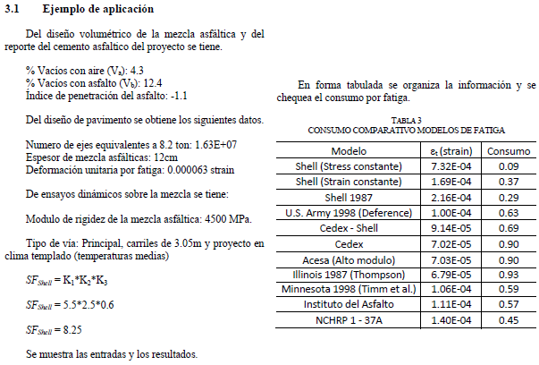

 |  |  |  |  |  |  |  | Ni
 |  |  |  |  |  | 732 | 7.32E-04 | 1.29E+03 | 12666.06 | 0.09
 |  |  |  |  |  | 169 | 1.69E-04 | 2.95E+04 | 552.89 | 0.37
 |  |  |  |  |  | 216 | 2.16E-04 | 1.63E+07 | 1.00 | 0.29
 |  |  |  |  |  | 100 | 1.00E-04 | 1.63E+07 | 1.00 | 0.63
 |  |  |  |  |  | 91 | 9.11E-05 | 1.63E+07 | 1 | 0.69
 |  |  |  |  |  | 70 | 6.98E-05 | 1.63E+07 | 1.00 | 0.90
 |  |  |  |  |  | 70 | 7.00E-05 | 1.63E+07 | 1 | 0.90
 |  |  |  |  |  | 67 | 6.74E-05 | 1.63E+07 | 1.00 | 0.93
 |  |  |  |  |  | 105 | 1.05E-04 | 1.63E+07 | 1.00 | 0.60
 |  |  |  |  |  | 110 | 1.10E-04 | #NAME? | #NAME? | 0.57
 |  |  |  |  |  | 139 | 1.39E-04 | 1.63E+07 | 1.00 | 0.45
 |  |  |  |  |  |  |  | 250.94937362
 |  |  |  |  |  | 4500
 |  |  |  |  |  | 4.3
 |  |  |  |  |  | 12.4
 |  |  |  |  |  | -1.1
 |  |  |  |  |  | 1.63E+07
 |  |  |  |  |  | 12
 |  |  |  |  |  | 63
 | 80 | 0.55172413793

